Inicio
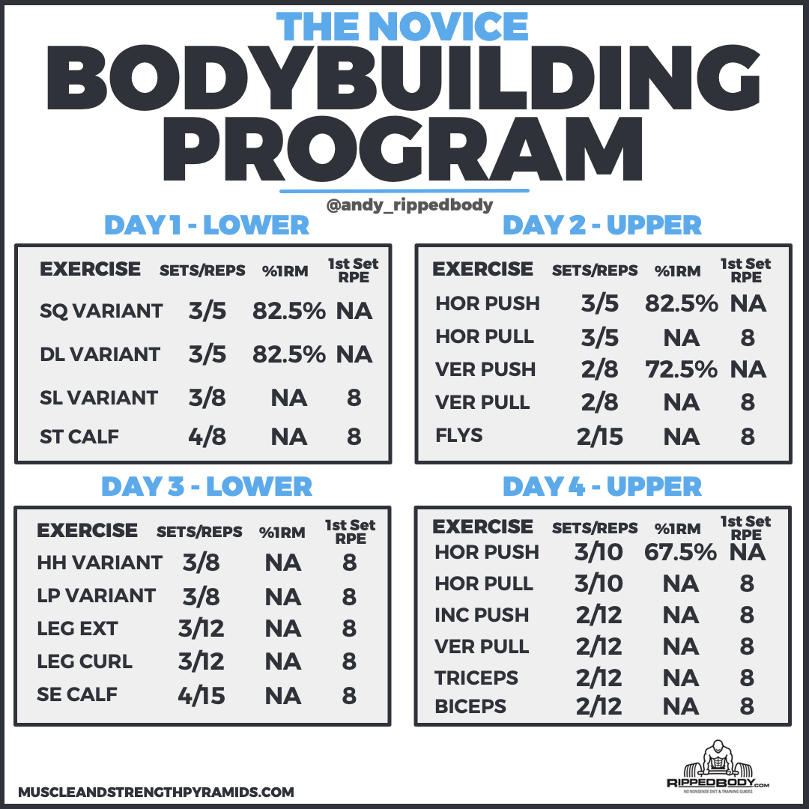
WWW.BIBLIOTECADERUTINAS.COM

